Sheet1
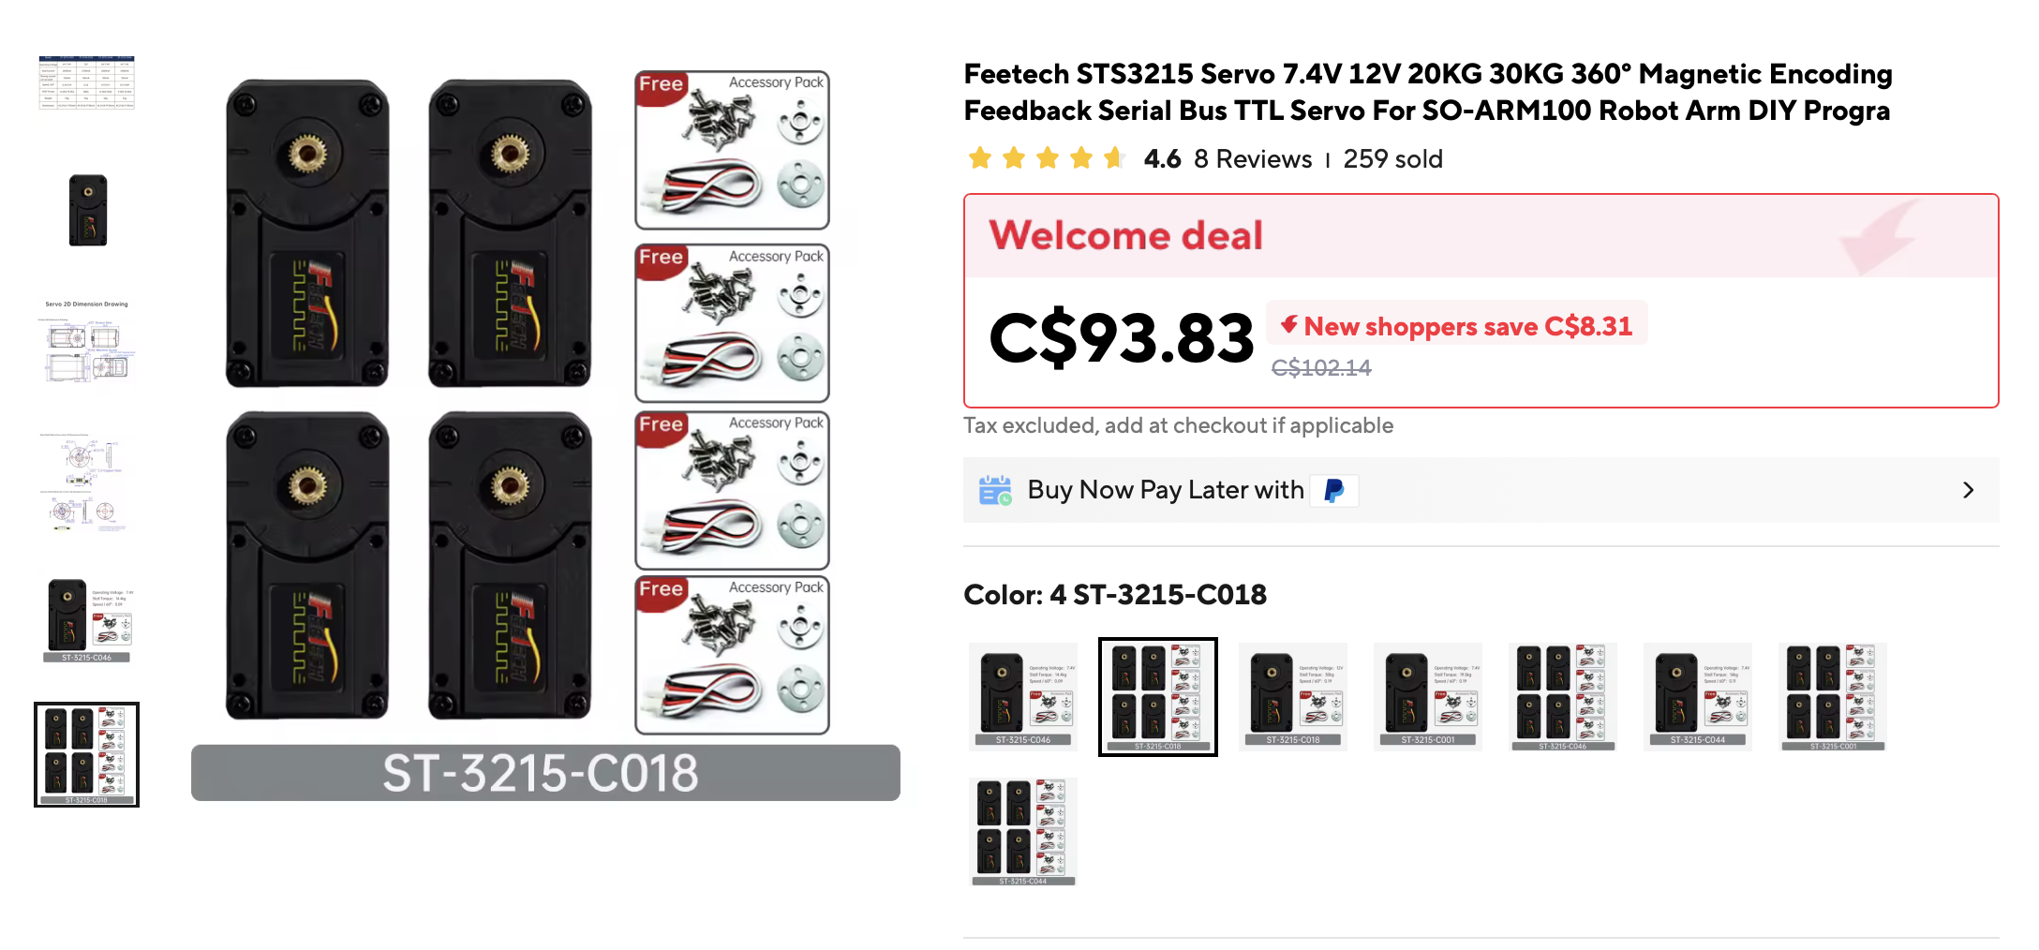
 | Projet Septembre 2026

 | Prix Bras Robot ROS 2

 | Objet | Market | Nombre | Coût
 | Feetech STS315 12V TTL | Aliexpress | 6 | € 100.00
PAS BESOIN | ESP32 Xiao C6 | Aliexpress | 0 | € -
 | Cable RJ45 1m | Amazon | 1 | € 7.00
 | USB C - Ether | Amazon | 1 | € 13.00
 | Transfo 220V -12v - 16,64A - 200W | Amazon | 1 | € 19.00
 | Raspberry Pi 4 8GB + 256gb | Leboncoin | 1 | € 60.00
 | CAO Fablab | SU | 1 | € 20.00
 |  |  |  | TOTAL
 |  |  |  | € 219.00

